Kopf und Fusszeile
Kopf- und Fusszeile

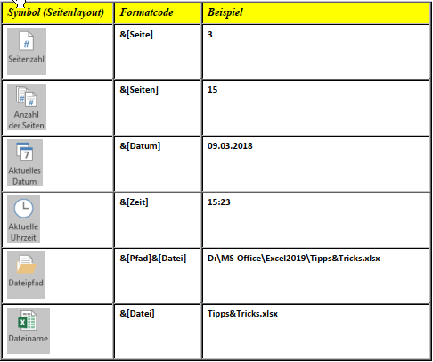
Zweck: | Sie können Kopf- oder Fusszeilen auf einem gedruckten Arbeitsblatt hinzufügen. So können Sie beispielsweise eine Fusszeile erstellen, die Seitennummern, das Datum sowie den Namen der Datei enthält. Sie können eigene Kopf- und Fusszeilen erstellen oder die integrierten Kopf- und Fusszeilen verwenden. Kopf- und Fusszeilen werden nur in der Seitenlayout-Ansicht und in der Druckvorschau angezeigt. Sie können auch das Dialogfeld Seite einrichten verwenden, wenn Sie Kopf- und Fusszeilen auf mehr als einem Arbeitsblatt gleichzeitig hinzufügen möchten.
Vorgehen | Hinzufügen oder Ändern von Kopf- und Fusszeilen 1. Klicken Sie auf der Registerkarte Einfügen in der Gruppe Text auf Kopf- und Fusszeile. 2. Option Kopf- und Fusszeile auf der Registerkarte Einfügen 3. Excel zeigt das Arbeitsblatt in der Ansicht Seitenlayout an 4. Wenn Sie eine Kopf- oder Fusszeile hinzufügen oder bearbeiten möchten, klicken Sie oben oder unten auf der Arbeitsblattseite (unter Kopfzeile oder über Fusszeile) in das linke, mittlere oder rechte Textfeld der Kopf- oder Fusszeile. 5. Geben Sie den neuen Kopf- oder Fusszeilentext ein
Symbole

Übung | Aufgabe
 | Fügen Sie in das Arbeitsblatt die Kopf- und Fusszeilen ein. Erstellen Sie dazu eventuell eine neue Datei, damit die Felder leer sind.

